Sheet1
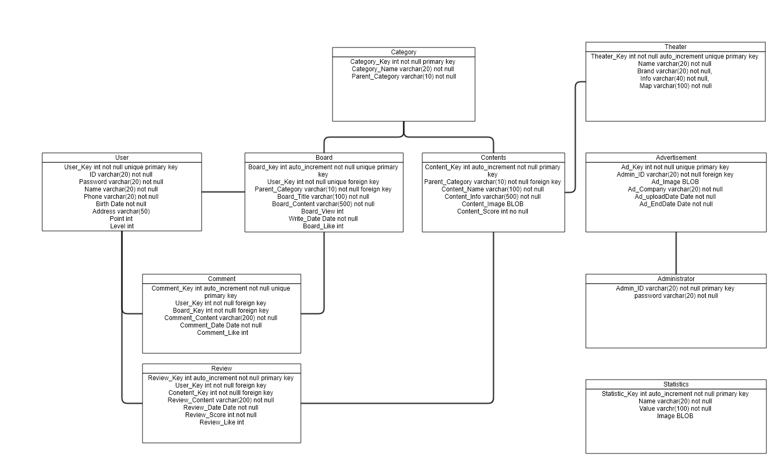
개체 | User
구분 | Logical
 |  | column | Data type | size | nulll/unique
기본키 | 회원고유키 | User_Key | int |  | Not Null/unique
속성 | 아이디 | ID | varchar | 20 | Not Null
 | 비밀번호 | Password | varchar | 20 | Not Null
 | 이름 | Name | varchar | 20 | Not Null
 | 전화번호 | Phone | varchar | 20 | Not Null
 | 생년월일 | Birth | date |  | Not Null
 | 주소 | Address | varchar | 50
 | 포인트 | Point | int
 | 등급 | Level | int

개체 | Board
구분 | Logical
 |  | column | Data type | size | nulll/unique
기본키 | 게시글 키 | Board_Key | int | Auto_increment | Not Null/unique
외래키 | 회원 키 | User_Key | int |  | Not Null
 | 부모 카테고리 | Parent_Category | varchar | 10 | Not Null
속성 | 제목 | Board_Title | varchar | 100 | Not Null
 | 내용 | Board_Content | int | 500 | Not Null
 | 조회수 | Board_View | int
 | 작성일 | Write_Date | Date |  | Not Null
 | 좋아요 | Board_Like | int

개체 | Comment
구분 | Logical
 |  | column | Data type | size | nulll/unique
기본키 | 댓글 키 | Comment_Key | int | Auto_increment | Not Null/Unique
외래키 | 회원고유키 | User_Key | int |  | Not Null
 | 게시글 키 | Board_Key | int |  | Not Null
속성 | 좋아요 | Comment_Like | int
 | 내용 | Comment_Content | varchar | 200 | Not Null
 | 날짜 | Comment_Date | Date |  | Not Null

개체 | Review
구분 | Logical
 |  | column | Data type | size | nulll/unique
기본키 | 리뷰 키 | Review_Key | int | Auto_increment | Not Null / Unique
외래키 | 회원고유키 | User_key | int |  | Not Null
 | 부모카테고리 | Content_Key | int |  | Not Null
속성 | 내용 | Review_Content | varchar | 200 | Not Null
 | 날짜 | Review_Date | Date |  | Not Null
 | 평점 | Review_Score | int |  | Not Null
 | 좋아요 | Review_Like | int

개체 | Contents
구분 | Logical
 |  | column | Data type | size | nulll/unique
기본키 | 컨텐츠 키 | Content_Key | int | Auto_increment | Not Null
외래키 | 부모 카테고리 | Parent_Category | varchar | 10 | Not Null
속성 | 컨텐츠 이름 | Content_Name | varchar | 100 | Not Null
 | 컨텐츠 내용 | Content_Info | varchar | 500 | Not Null
 | 이미지 | Content_Image | BLOB
 | 컨텐츠 평점 | Coneten_Score | int |  | Not Null

개체 | Category
구분 | Logical
 |  | column | Data type | size | nulll/unique
기본키 | 카테고리 키 | Category_Key | int |  | Not Null
속성 | 이름 | Category_Name | varchar | 20 | Not Null
 | 부모 카테고리 | Parent_Category | varchar | 10 | Not Null

개체 | Theater
구분 | Logical
 |  | column | Data type | size | nulll/unique
기본키 | 컨텐츠번호 | Theater_Key | int | Auto_increment | Not Null
속성 | 극장 이름 | Name | varchar | 20 | Not Null
 | 브랜드명 | Brand | varchar | 20 | Not Null
 | 극장 정보 | Info | varchar | 40 | Not Null
 | 지도 정보 | Map | varchar | 100 | Not Null

개체 | Administrator
구분 | Logical
 |  | column | Data type | size | nulll/unique
기본키 | 관리자 아이디 | Admin_ID | varchar | 20 | Not Null
속성 | 비밀번호 | Password | varchar | 20 | Not Null

개체 | Advertisement
구분 | Logical
 |  | column | Data type | size | nulll/unique
기본키 | 광고 키 | Ad_Key | int | Auto_increment | Not Null/Unique
외래키 | 관리자 아이디 | Admin_ID | varchar | 20 | Not Null
속성 | 이미지 | Image | BLOB |  | Not Null
 | 회사 | Ad_Company | varchar | 20 | Not Null
 | 업로드일 | Ad_UploadDate | dater |  | Not Null
 | 종료일 | Ad_EndDate | dater |  | Not Null

개체 | Statistics
구분 | Logical
 |  | column | Data type | size | nulll/unique
기본키 | 통계 키 | Statistic_Key | int | Auto_increment | Not Null
속성 | 이름 | Name | varchar | 20 | Not Null
 | 값 | Value | varchar | 100 | Not Null
 | 이미지 | Image | BLOB

